Лист1
ИП Кулиджанов Андрей Александрович ИНН 773771305797; ОГРНИП 313774621100330; Адрес местонахождения: 115569, г. Москва, ул. Маршала Захарова, дом 20, кв. 92; mail: ak@r97.ru; tel.: +7 (495) 136-90-75

 | Период от: Period started: | 2024-10-01 |  | До: Period over: | 2024-10-31 | 2018-01-25

№ПП | Factory | Нoменклатура/ Model Name | SN | Order number | Завод сборщик | Причина обращения/Reason | Дефект | Defect | Бракованная деталь №/defect spare parts | Позиционное обозначение (на плате/схеме) Name of the board: | Фото шильдика с серийным номером — Photo of the nameplate with a serial number | Фото дефекта — Photo defect | Фото общего вида основной платы с разъёмами — Photo Mainboard with connectors | Фото наименования основной платы — Photo of the name of the main board | Фото шильдика на корпусе LCD — Photo of the nameplate on the LCD | Фото шильдика на плате LCD №1 — Photo of the nameplate on the LCD board #1 | Фото шильдика на плате LCD №2 — Photo of the nameplate on the LCD board #2 | Доп. фото/Add photo | Решение поставщика / Supplier decision (Please choose one variant in the right column) | Закрыто / Completed
1 | SQY | HARPER 43F660TS | 15137421K38100357 | 38 | ООО Статиба, Калининград | Полоса на экране. | Одна полоса на экране | Strip on the screen | ЖК Панель (LCD panel 43' HV430QUB-F70 / HV430QUB-F70 (рамочная) (HARPER 43F670TS)) |  | 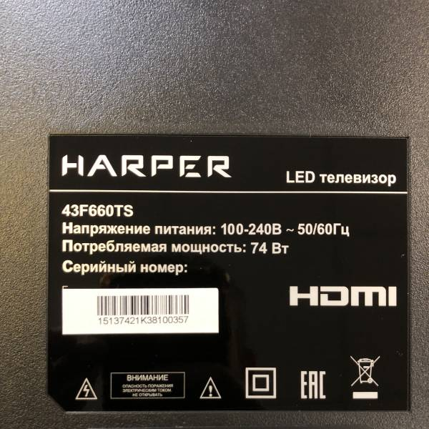 | 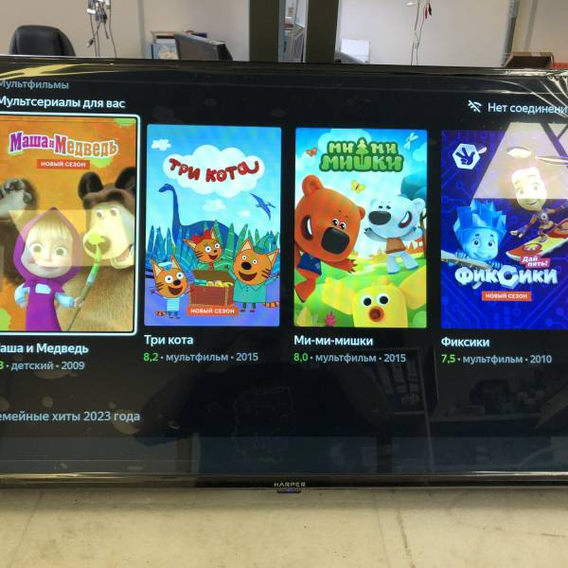 | 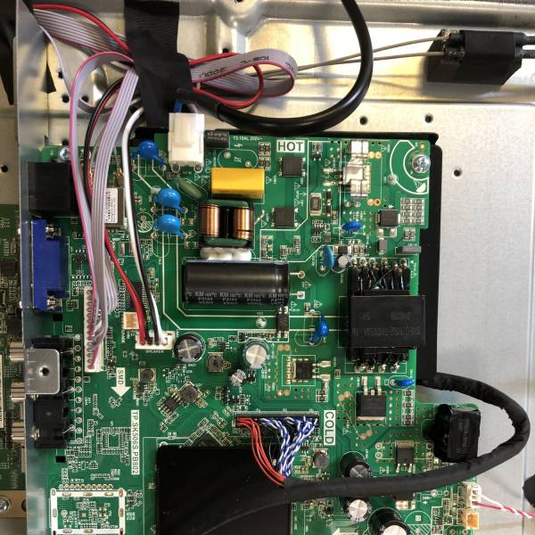 | 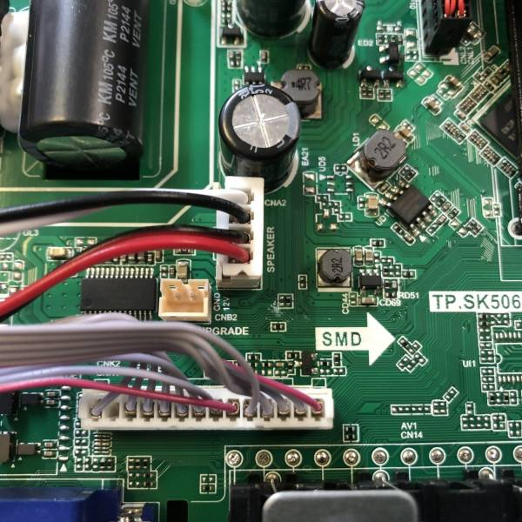 | 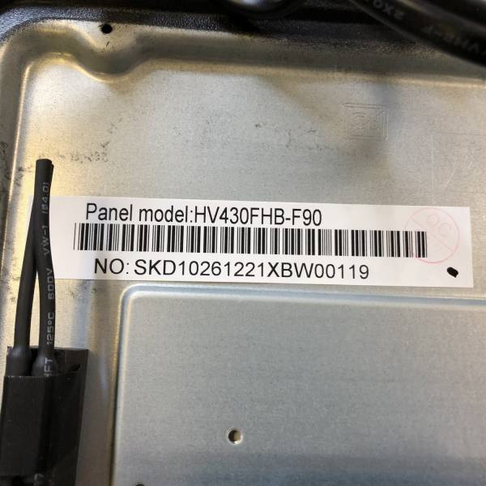 | 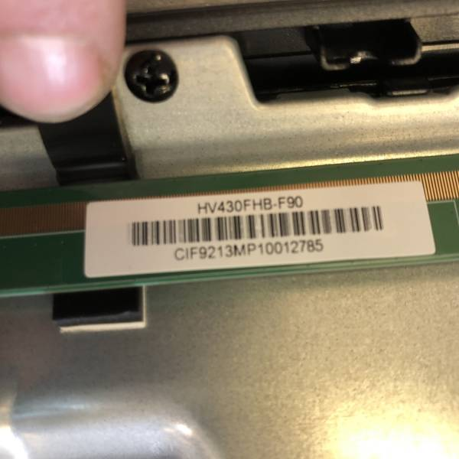 | 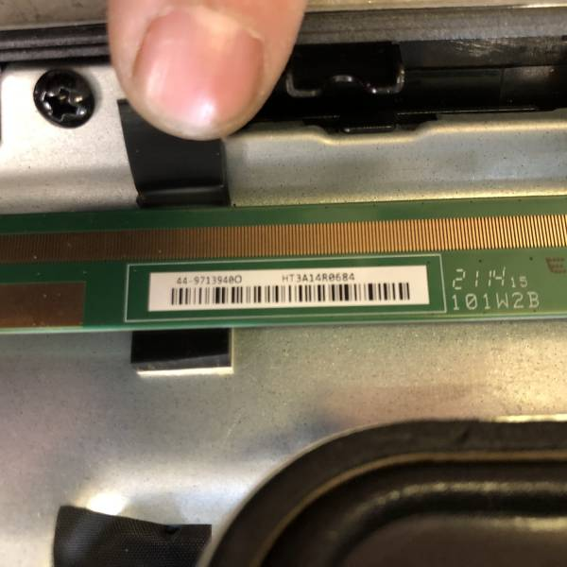 | 
3 | SQY | SKYLINE 65U7510 | 15281322A86100202 | 86 | Горизонт-союз, Минск | Отклеилось и треснуло стекло | Стекло ЖК панели отклеилось от корпуса ТВ | The glass of the LCD panel has fallen off from the case TV | ЖК Панель (LCD panel 65' JR645R3HA3L / JR645R3HA3L (безрамочная) (SKYLINE 65U7510)) |  | 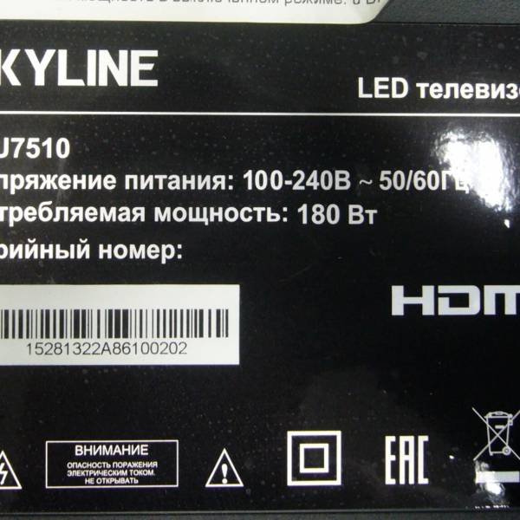 | 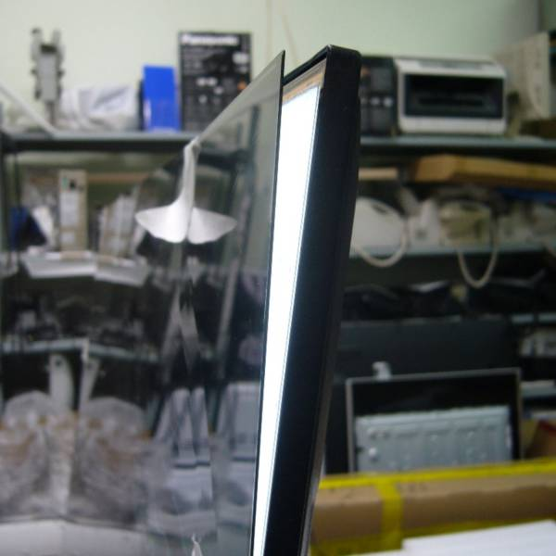 | 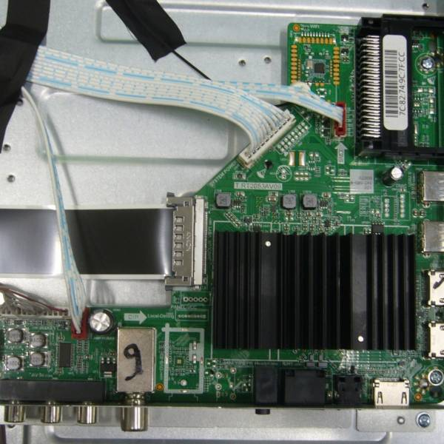 | 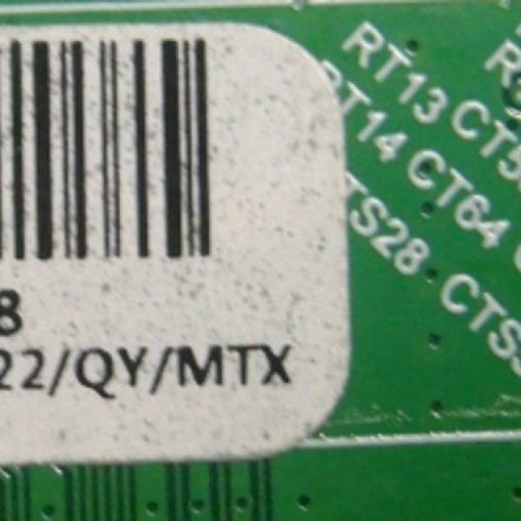 | 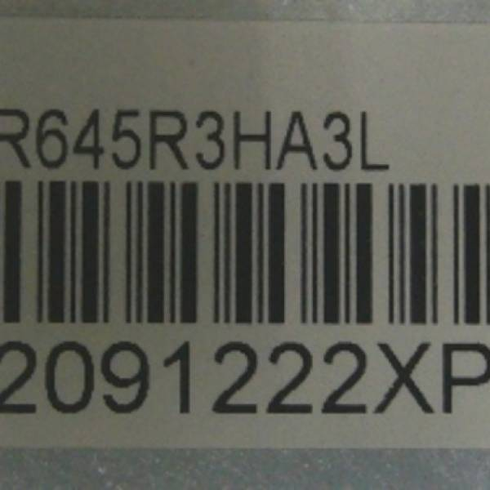 | 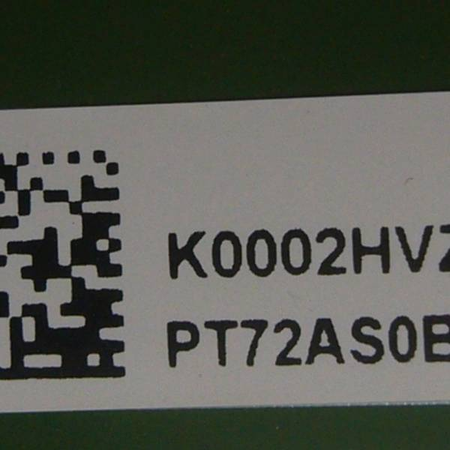 | 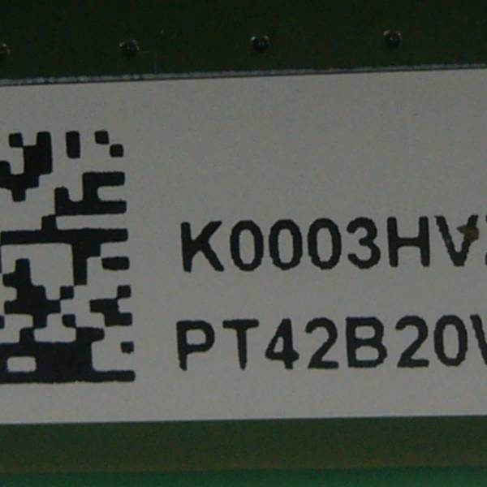 | 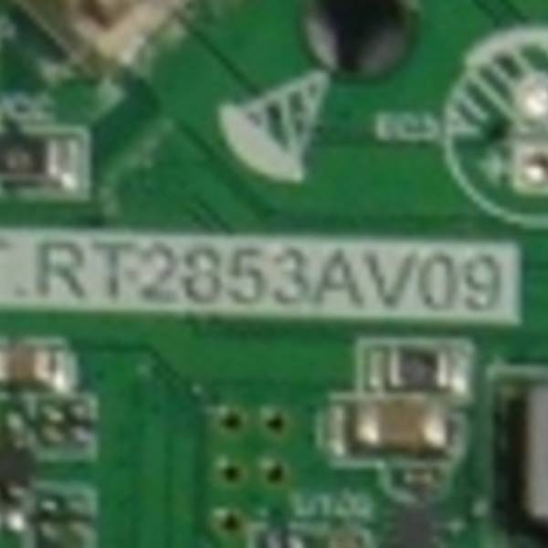
4 | SQY | SKYLINE 32YT5900 | 15257122A87100146 | 87 |  | Не включается | Нет изображения | No image | ЖК Панель (LCD panel 32' CV320H2-F01 Rev: 03 / CV320H2-F01 V03 (безрамочная) (SKYLINE 32U5020))* |  | 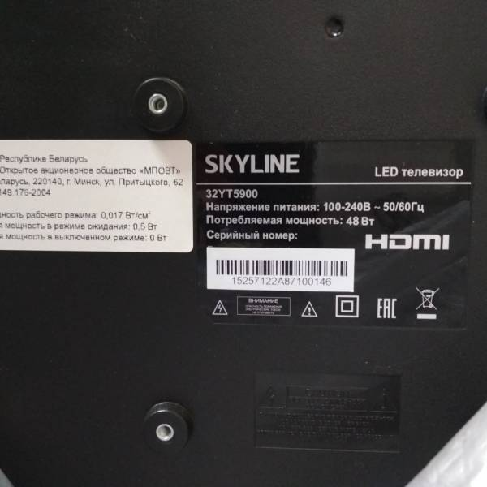 | 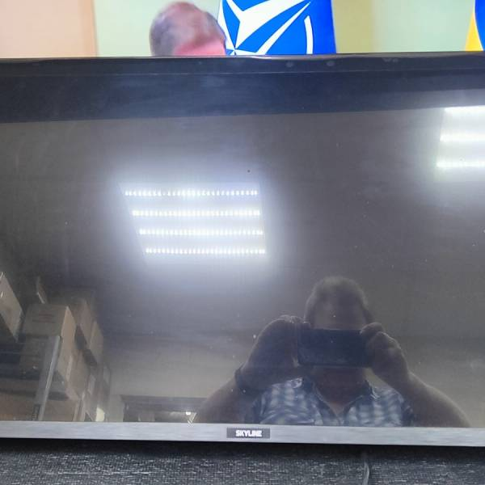 | 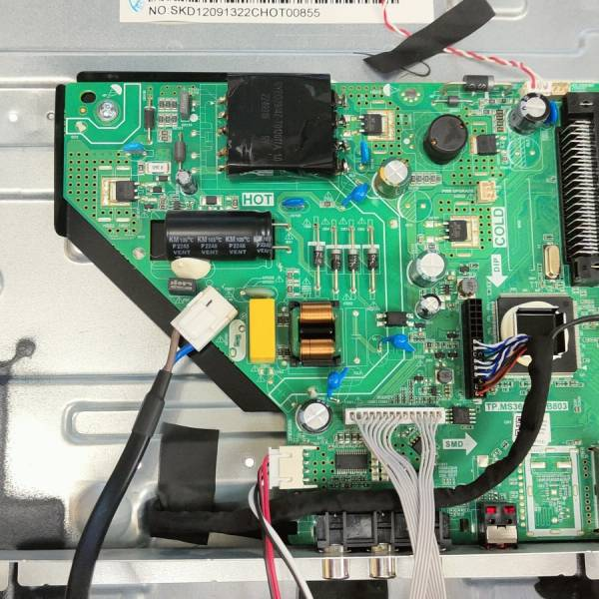 | 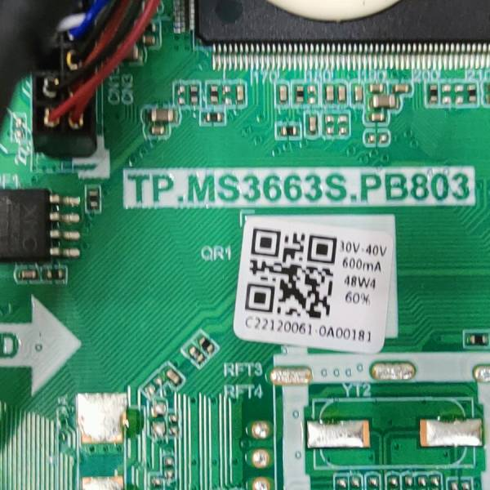 | 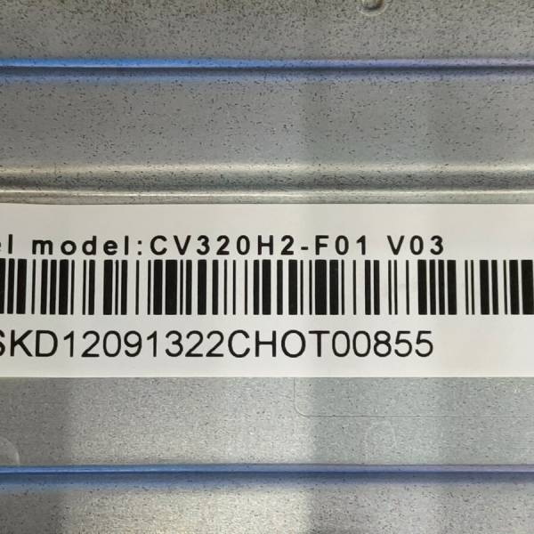 | 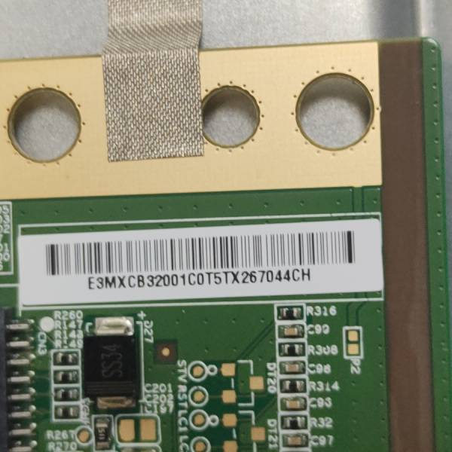 | 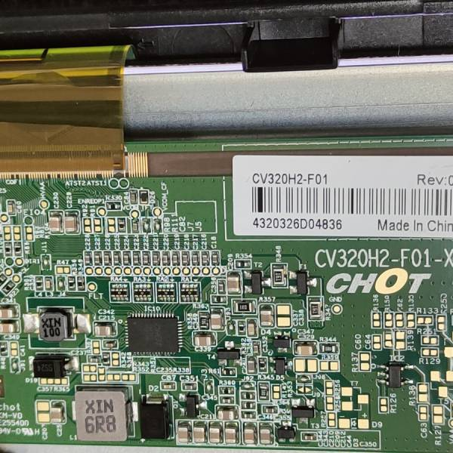 | 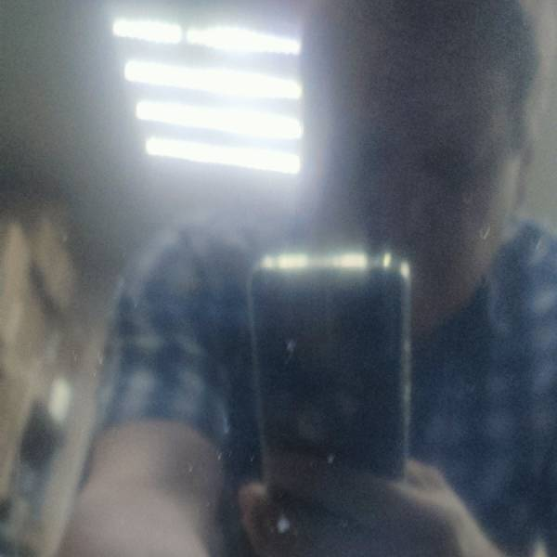
6 | SQY | SKYLINE 43LST5971 | 15264323D93100736 | 93/1 | ООО Статиба, Калининград | индикатор горит синим- изображения нет | Нет изображения | No image | ЖК Панель (LCD panel 43' JR425D3HC1L / JR425D3HC1L (безрамочная) (SKYLINE 43LT5900)) |  | 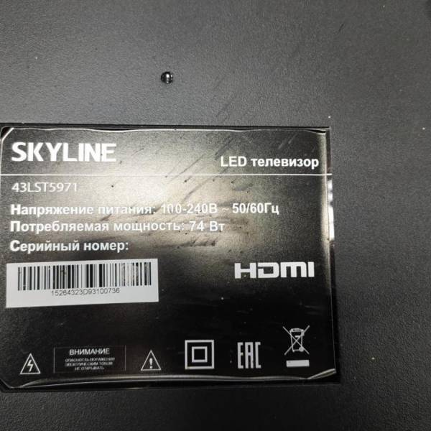 | 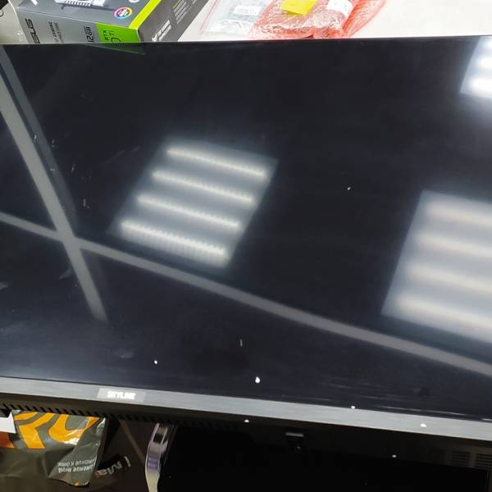 | 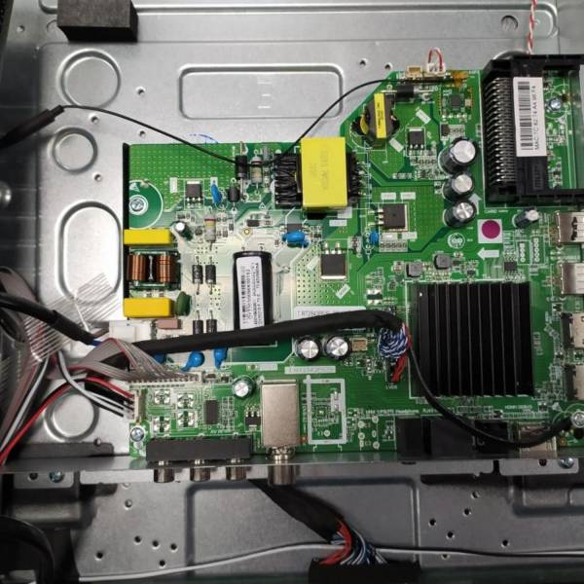 | 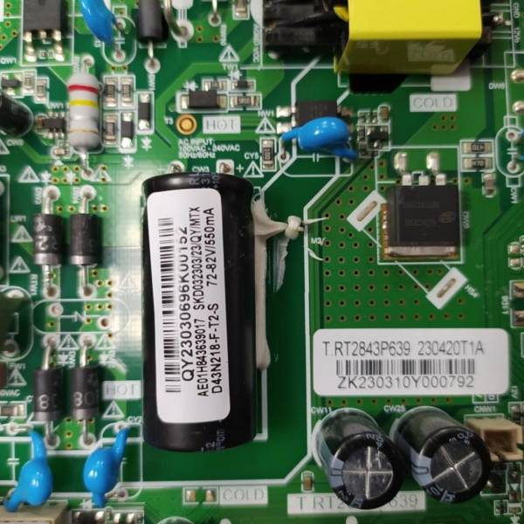 | 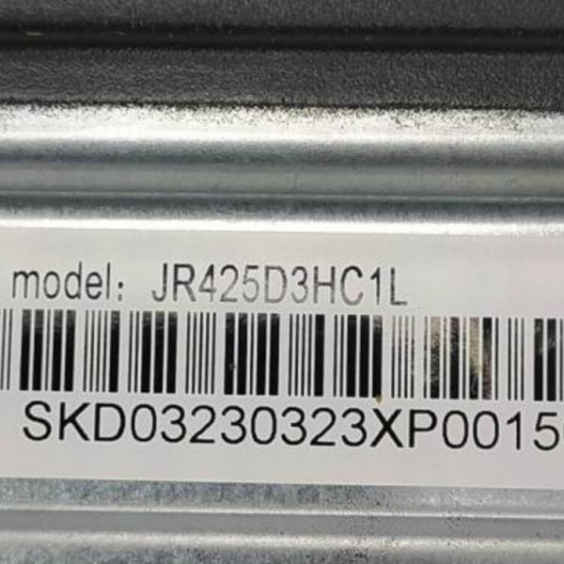 | 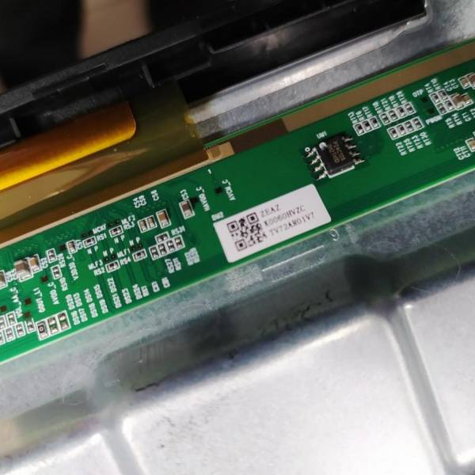 | 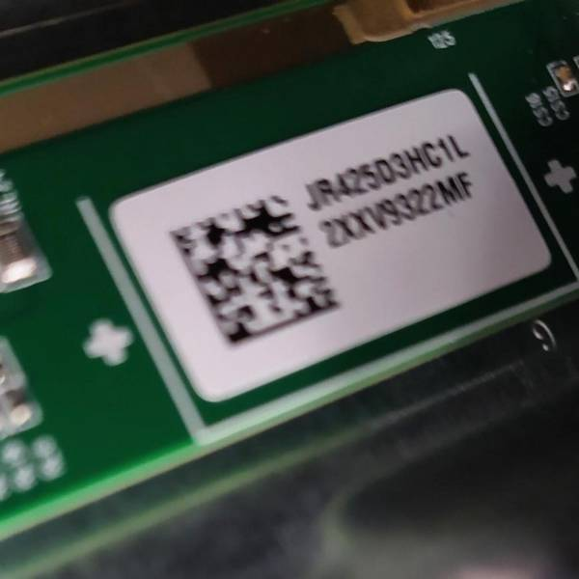 | 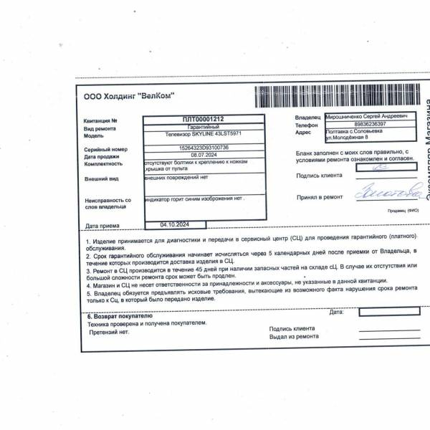
9 | SQY | SKYLINE 65U7510 | 15281322A86100114 | 86 | Горизонт-союз, Минск | Отклеилось стекло матрицы | Стекло ЖК панели отклеилось от корпуса ТВ | The glass of the LCD panel has fallen off from the case TV | ЖК Панель (LCD panel 65' JR645R3HA3L / JR645R3HA3L (безрамочная) (SKYLINE 65U7510)) |  | 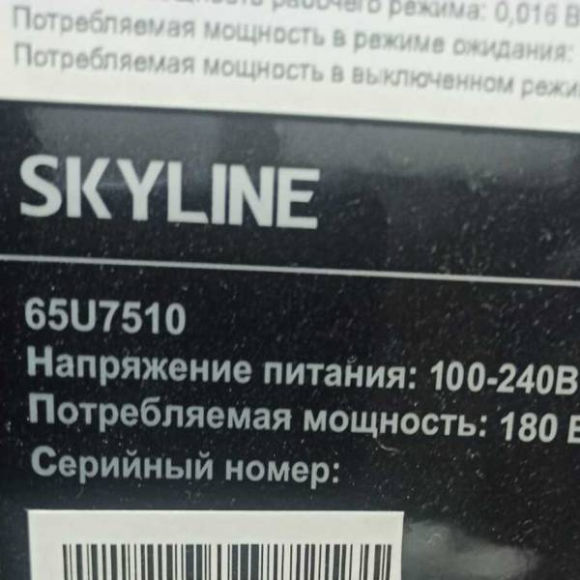 | 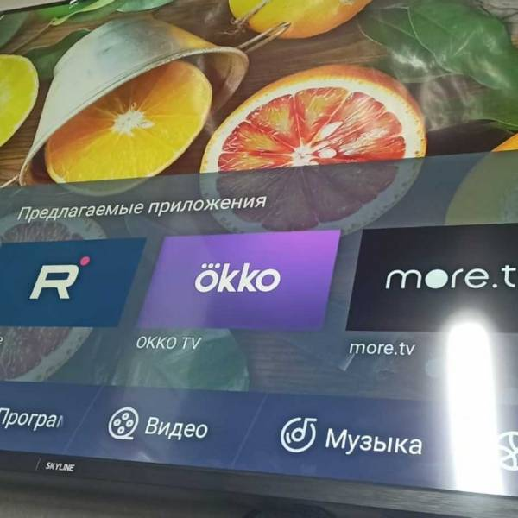 | 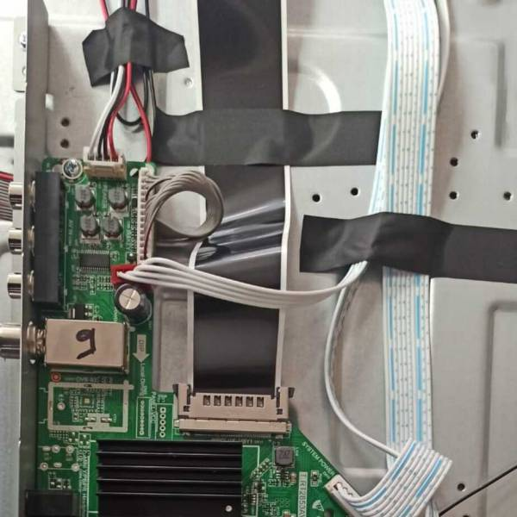 | 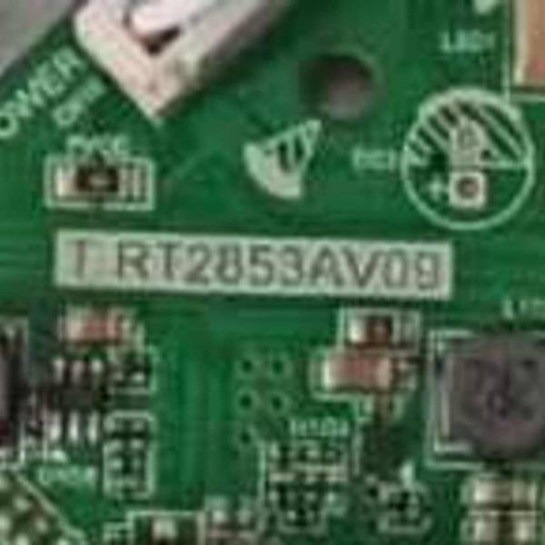 | 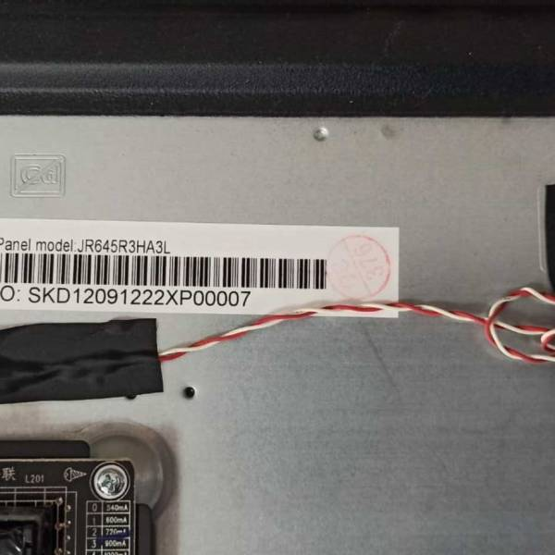 | 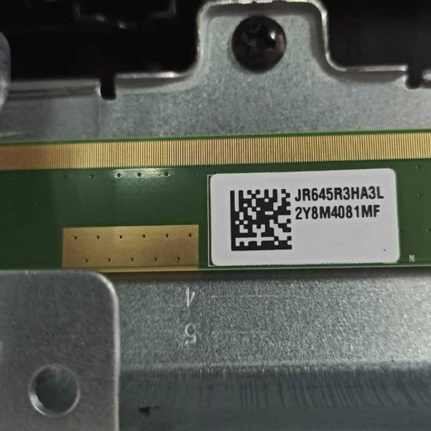 | 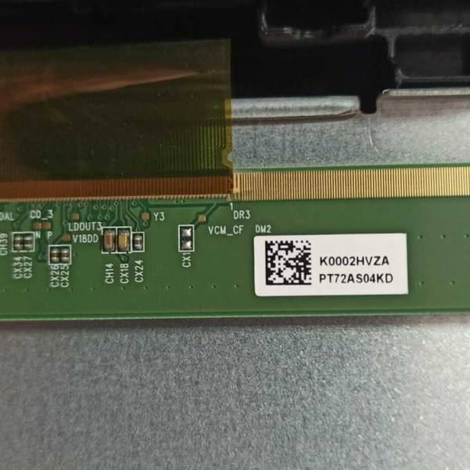 | 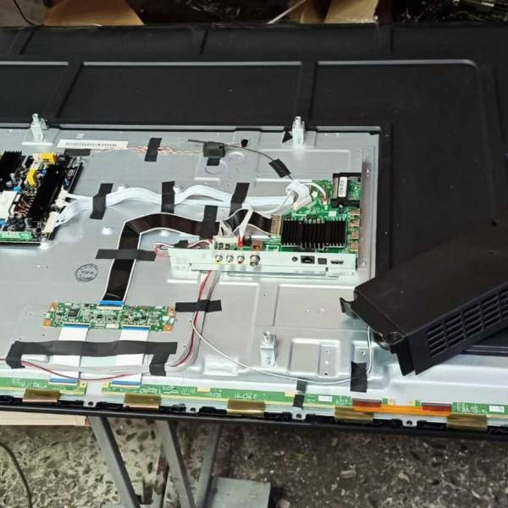
10 | SQY | SKYLINE 65U7510 | 15281322A86100096 | 86 | Горизонт-союз, Минск | Отвалился экран,не включается. | Стекло ЖК панели отклеилось от корпуса ТВ | The glass of the LCD panel has fallen off from the case TV | ЖК Панель (LCD panel 65' JR645R3HA3L / JR645R3HA3L (безрамочная) (SKYLINE 65U7510)) |  | 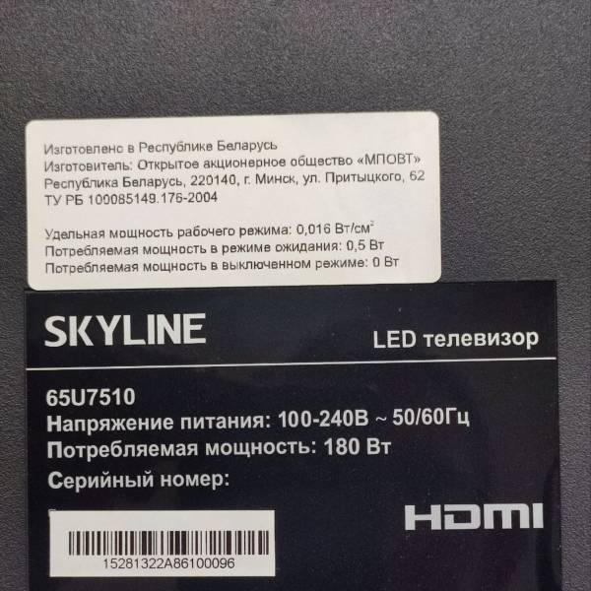 | 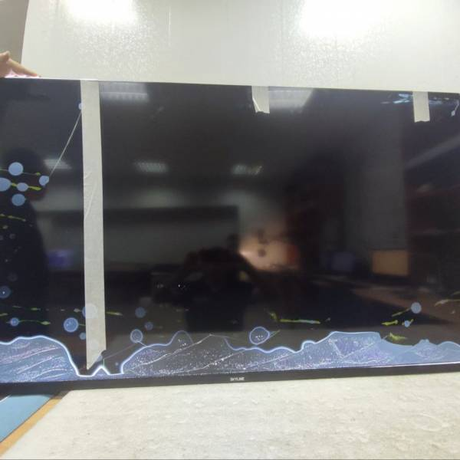 | 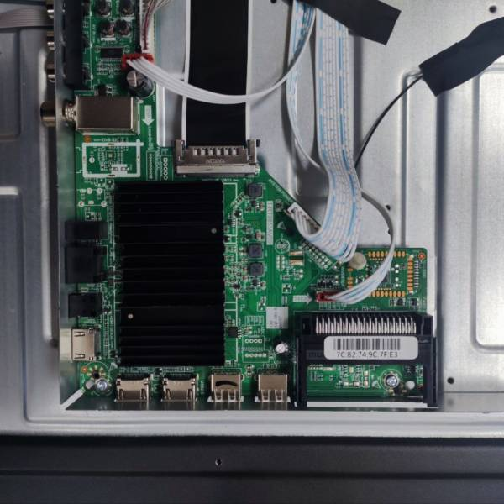 | 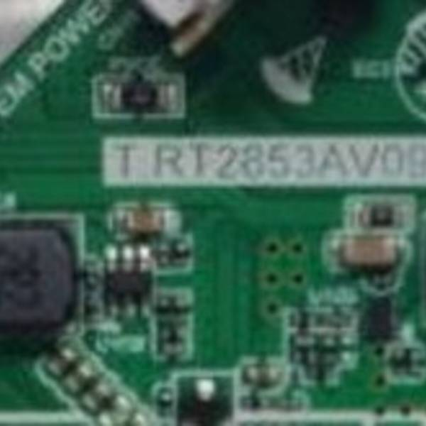 | 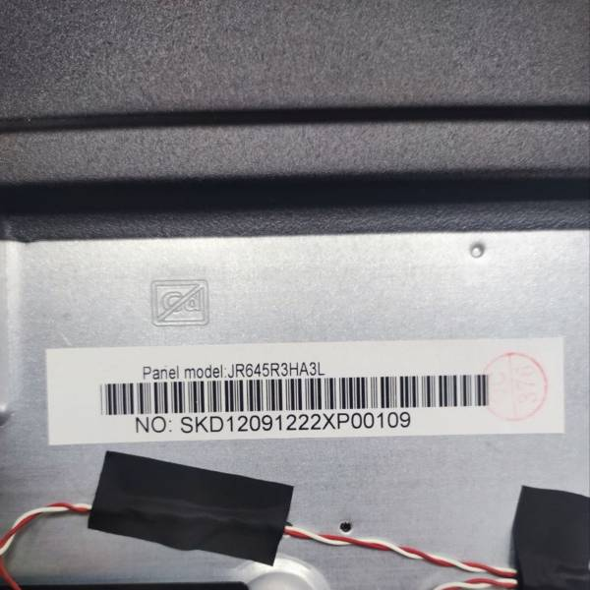 | 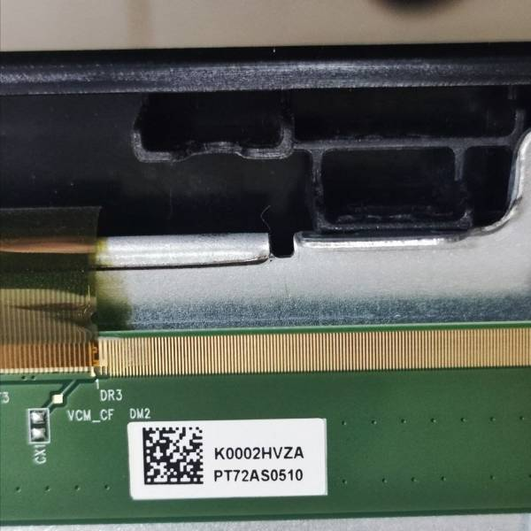 | 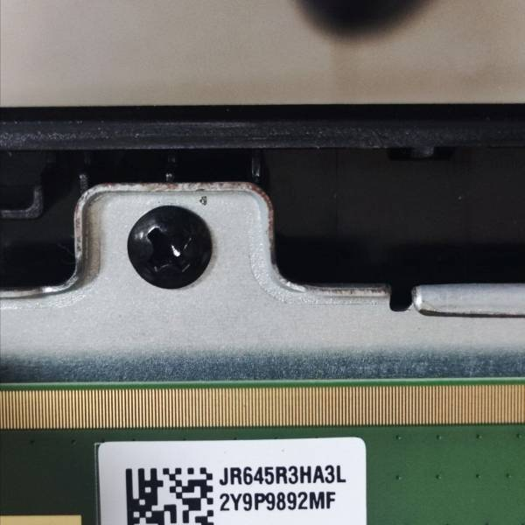

Акт составлен в 3-х экземплярах/ Report is made in 3 copies

Signature

